フロー-入荷
手動入力の場合に対して削除するのですか？
次のステップに進んだデータは削除できません。
基幹系システム
倉庫管理システム

入荷予定
CSV
入荷予定
データ取込
入荷予定照会
入荷予定削除

API

ヘッド
入荷予定番号：基幹システムが生成するのは、重複しないでしょう。
入荷予定日
仕入先ID ＯＲ 仕入先_名称/仕入先_住所など
→CSVは優先で取得しますが、手入力の時は、仕入れマスタから取ります。
明細行
入荷予定行番号：基幹システムが生成したのか、商品順による1、2、3など
商品コード：WMSシステムに入力されたコードですか？
→マスタから取得しております、入荷予定CSVから取り込みを実施するとき、マスタに存在しなければ、エラーになります。
商品コードは各会社により、商品マスタに自由で入力されたものとなります。
入荷予定数
仕入単価
手動登録
入荷予定一覧
|||||||||
 | 遷移
入荷予定入力
（登録・更新処理）

 | 合わせて実施
入荷予定更新
 |  | →
 |  | 採番ルール
 |  | ・システム通番、会社単位（YHSN：会社略称＋日付＋通番）、
 |  | 会社略称（４桁）＋”ー”＋YYYYMM＋”ー”＋連番（８桁） |  | ２０桁 | →採番区分

バーコードがない場合
バーコードを読み込み
商品情報の確認
検品完了
商品ラベル
|||||||||

入荷検品
 |  |  | →
 |  |  | 入荷予定番号＋行番号
 |  |  | バーコードとします
 |  |  | 主に数量のチェックと見直し
ない
 |  |  |  |  |  |  |  | →商品貼り付け
バーコードがある場合
||||||||||||
バーコードを読み込み
商品情報の確認
検品完了
商品ラベル
|||||||||

 |  |  |  |  |  | →マスタに事前準備となっている。
ロケーションラベル
|||||||||
印刷が必要ですか？商品にラベルを貼りすぎてしまうのではないでしょうか？

|||||||||||||||||
|||||||||||||||||

入庫入力
バーコードを読み込み
商品情報の入力
消費期限、ロットNO、シリアルNOなど
入庫完了
商品ラベル
|||||||||

 |  |  |  |  |  |  | →商品レベルもう一回貼り付けが必要となり、
手動入力

手動入力の場合に対して削除するのですか？
すでに「引当」されているデータは削除できません。次のステップに進んだデータは削除できません。
入庫照会
入庫一覧
入庫削除

入庫修正
 |  |  |  |  | →削除条件満足できましたら、削除可能。
 |  |  |  |  | →物理削除により、論理削除となりたい

入荷確定
入荷確定照会
入荷確定取消

ワーニングを表示する

入荷確定
CSV
入荷確定
データ出力
入荷確定取消
API

API通信は、【基幹システム】をアクティブに呼び出すAPIなのか、そうでなければ【基幹システム】に結果をアクティブに連携させることはできない。

→WEBAPIにしてほしい。

フロー-出荷
手動入力の場合に対して削除するのですか？
次のステップに進んだデータは削除できません。
基幹系システム
倉庫管理システム

出荷予定
CSV
出荷指示
データ取込
出荷指示照会
出荷指示削除
出荷指示更新
API

手動登録
ヘッド
出荷指示番号：基幹システムが生成するのは、重複しないでしょう。
出荷予定日
得意先ID ＯＲ 得意先_名称/得意先_住所など
明細行
出荷指示行番号：基幹システムが生成したのか、商品順による1、2、3など
商品コード：WMSシステムに入力されたコードですか？
出荷指示数
単価
出荷指示一覧
|||||||||

出荷指示
入力画面

 |  |  |  |  |  | →今回、要らない

引当修正

商品コード | 在庫数量 | 出荷数量
1 | 10 | 10 | →引き当て実施
2 | 5 | 10 | →5個だけ引き当てするか？分納を配慮してほしくないので、しない方向でします。
3 | 5 | 5 | →引き当て

引当処理
引当成功
 |  |  |  |  | 成功

商品は在庫を補充してから再引当することができる。
 |  |  |  | 失敗

欠品
欠品照会
引当
引当成功

 |  |  |  | →欠品の概念

1つの注文に1つのテーブル。
商品のバーコードも印刷されます。

ピッキングリスト（シングル）
ピッキングリスト
|||||||||

|||||||||||||||||
||||||||||||
||||||||||||
１

３

２
出庫入力
バーコードを読み込み
出庫完了
出庫一覧
|||||||||

カゴ車・オリコン
||||||
商品移動

バーコードを読み込み
入庫完了

削除時に商品が棚から出庫されたデータも、商品がカゴ車に入ったデータも削除します。
手動登録
出庫照会
出庫削除

出庫修正

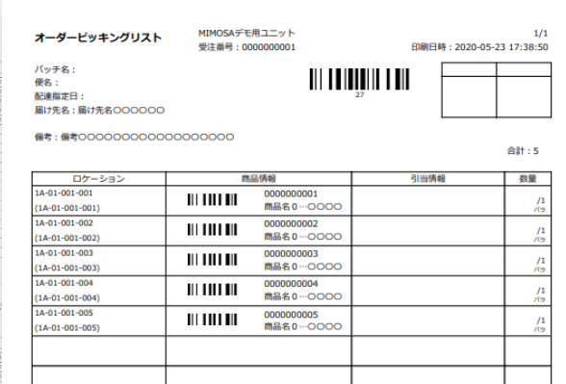
任意の状態の注文で納品書を印刷することができます。すでに印刷されている場合は、マークを付けます。

納品書
納品書

カゴ車・オリコン1
||||||
商品が異なる、数量が異なる

エラー
１

商品と数量をチェックする
２
一致する
出荷検品
バーコードを読み込み
検品完了
出荷ラベル
|||||||||

商品移動
カゴ車・オリコン2
||||||

バーコードを読み込み
移動完了

「出荷検品」と「梱包」の出荷ラベルは商品輸送の外装に貼付するものであり、梱包が必要でなければ、商品自体の梱包箱に直接貼付してもよい。だから2本とも出荷ラベルがあるのですか。

カゴ車・オリコン1
||||||
納品書
商品が異なる、数量が異なる

エラー

２
１
商品と数量をチェックする

一致する
2期以降
梱包
バーコードを読み込み
梱包完了
出荷ラベル
|||||||||

商品移動

３

段ボール
||||||

出荷確定
出荷確定照会
出荷確定取消

ワーニングを表示する

出荷確定
CSV
出荷確定
データ出力
出荷確定取消
API

API通信は、【基幹システム】をアクティブに呼び出すAPIなのか、そうでなければ【基幹システム】に結果をアクティブに連携させることはできない。

フロー-棚卸
基幹系システム
倉庫管理システム

棚卸
バーコードを読み込み
棚卸チェック
（実棚とシステム把握している在庫数）
棚卸照会
棚卸明細削除

棚卸記入表
２
N
|||||||||||||||||
||||||||||||
||||||||||||
棚卸確定
棚卸確定取消
2期以降

１

棚卸データ
CSV
棚卸
データ出力

API

API通信は、【基幹システム】をアクティブに呼び出すAPIなのか、そうでなければ【基幹システム】に結果をアクティブに連携させることはできない。

フロー-その他
基幹系システム
倉庫管理システム

在庫データ
CSV
在庫データ取込
在庫照会
初期導入用だけのためだろう。
もしそうであれば、この時点で導入された内容は削除できるだろう。
API

在庫一覧
 | →随時実施できる画面処理

入出荷のすべてのプロセスが含まれています。
受払照会
受払一覧

 |  | 処理 | 商品 | 数量 | 日付
→総合商品の在庫状況、入庫と出庫の明細単位。 | 受払データ | 入庫 | A | 10 | 2023-08-16
→在庫、出庫、在庫移動の時、更新された受払データを受払照会に表示します。 |  | 出庫 | A | 5 | 2023-08-17
 |  |  |  |  |  | 必要な項目
 | 在庫データ |  | A | 5 | 2023-08-17 | 前月残、入庫数、出庫数、当月残、調整数、棚卸数、入庫移動数、出庫移動数

|||||||||||||||||
||||||||||||

||||||||||||

１
２

売上返品
バーコードを読み込み
返品完了
商品ラベル
|||||||||

返品

仕入返品
バーコードを読み込み
返品完了

|||||||||||||||||
||||||||||||

||||||||||||

スキャンコードを使わずに、直接データを入力することはできますか？？これでいいですか。

返品入力
返品照会
返品削除

|||||||||||||||||
||||||||||||
||||||||||||
-8
+5

+1
-4

受払

在庫調整
調整数入力
調整完了
在庫調整照会

在庫調整一覧

|||||||||||||||||
||||||||||||
||||||||||||

２
１
在庫移動照会
在庫移動
バーコードを読み込み
出庫完了

商品移動
引当処理

在庫移動一覧
|||||||||||||||||
||||||||||||
||||||||||||
２
バーコードを読み込み
入庫完了

１

商品コード
倉庫コード
棚コード，カゴ車

商品単位と合わせて、倉庫間、棚間の移動になるかと操作可能
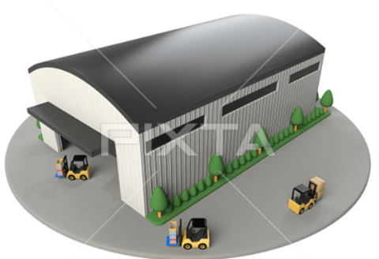
|||||||||||||||||
||||||||||||
||||||||||||

バーコードを読み込み
出庫完了

在庫移動(倉庫間)
引当処理

バーコードを読み込み
入庫完了

|||||||||||||||||
||||||||||||
||||||||||||

商品コード
倉庫コード
棚コード，カゴ車

フロー-運営管理
倉庫管理システム

法人管理
課金法人管理
ライセンス管理
メッセージ管理
プッシュ通知

ユーザーライセンス管理

申込受付
申込機能
申込ページより申し込み
企業向け環境自動作成

 | メールのURL起動
決済
（Stripe）
決済方法提供、自動メール発送

企業側作業：マスタ設定
アカウント追加

ライセンスの自動更新

自動応答

ライセンス変更時の応答

ライセンス期間の期日到来で該当企業の環境削除
解約機能
解約申請ページより解約申請
自動応答メール送信
解約ページを起動
解約確定実行
応答メールのURL

その他
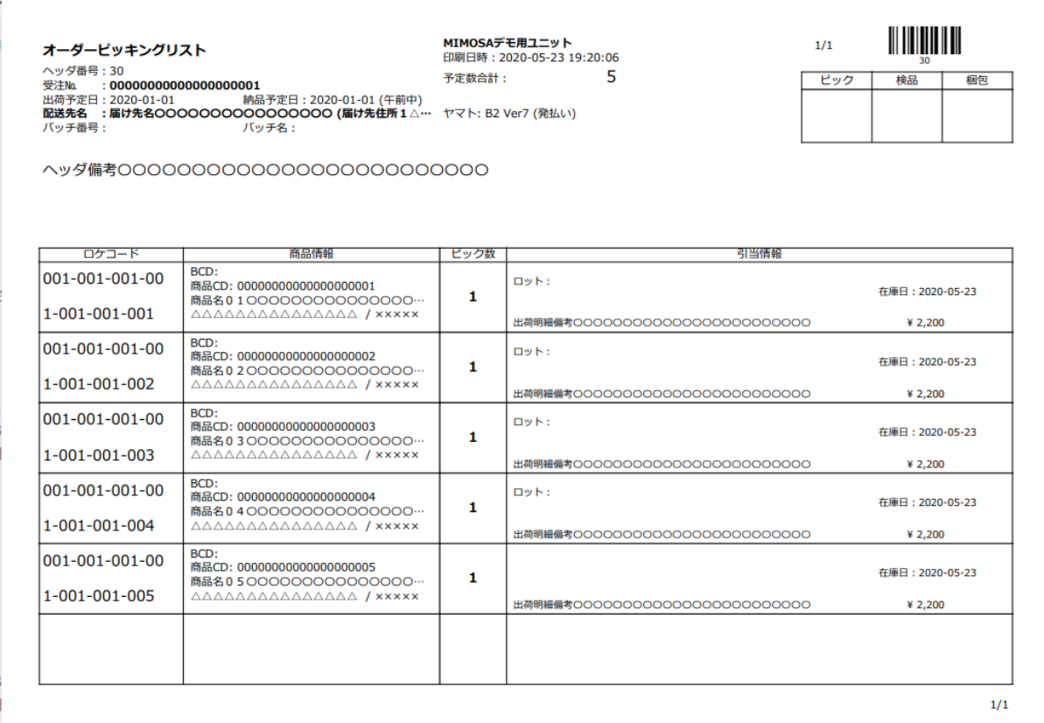
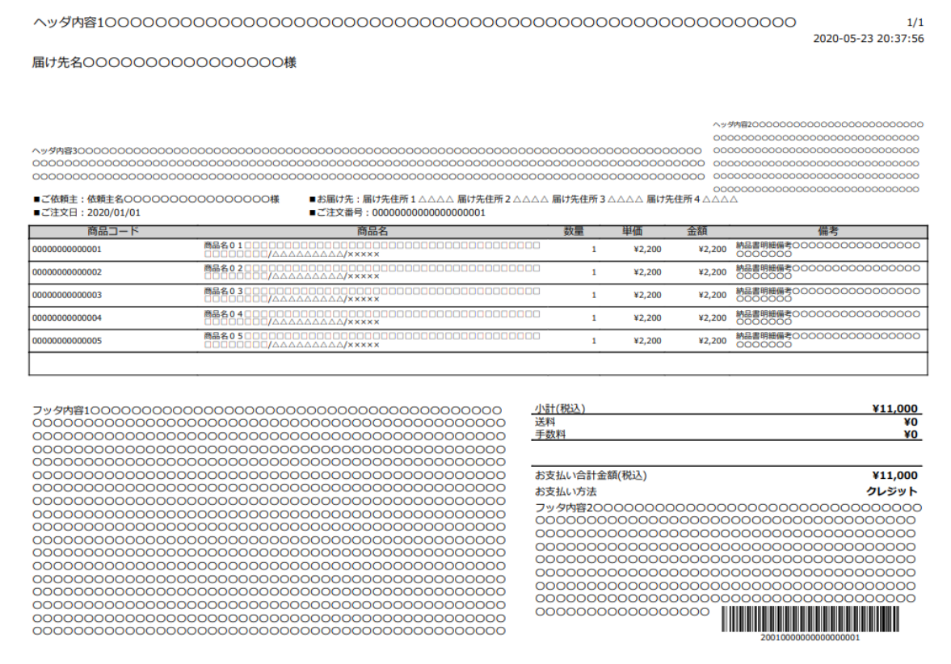
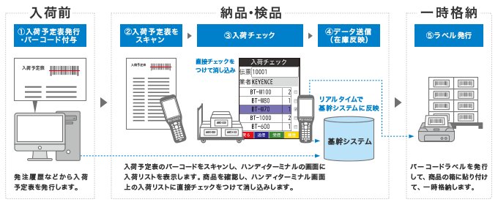

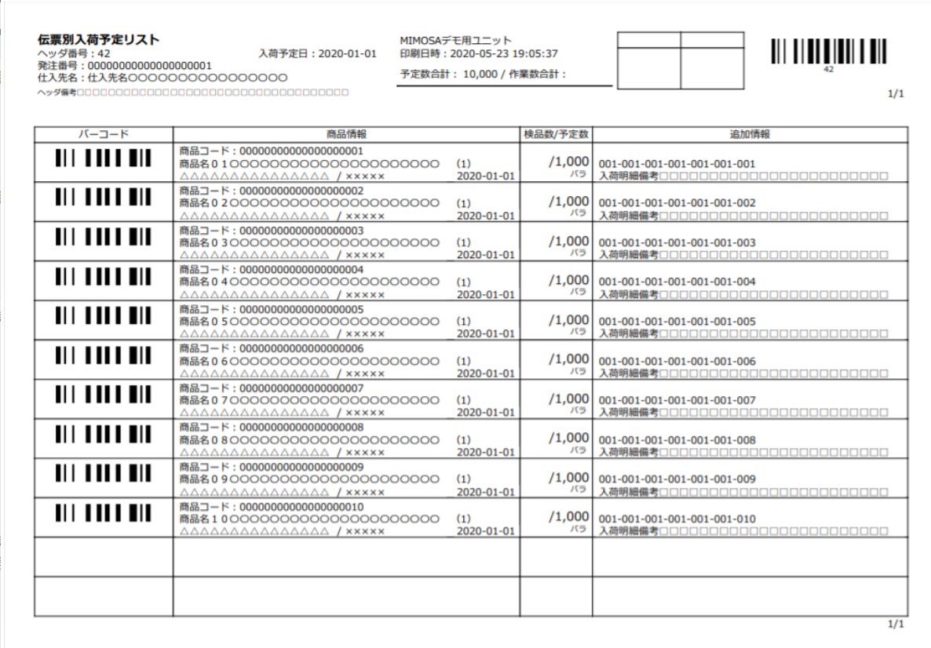

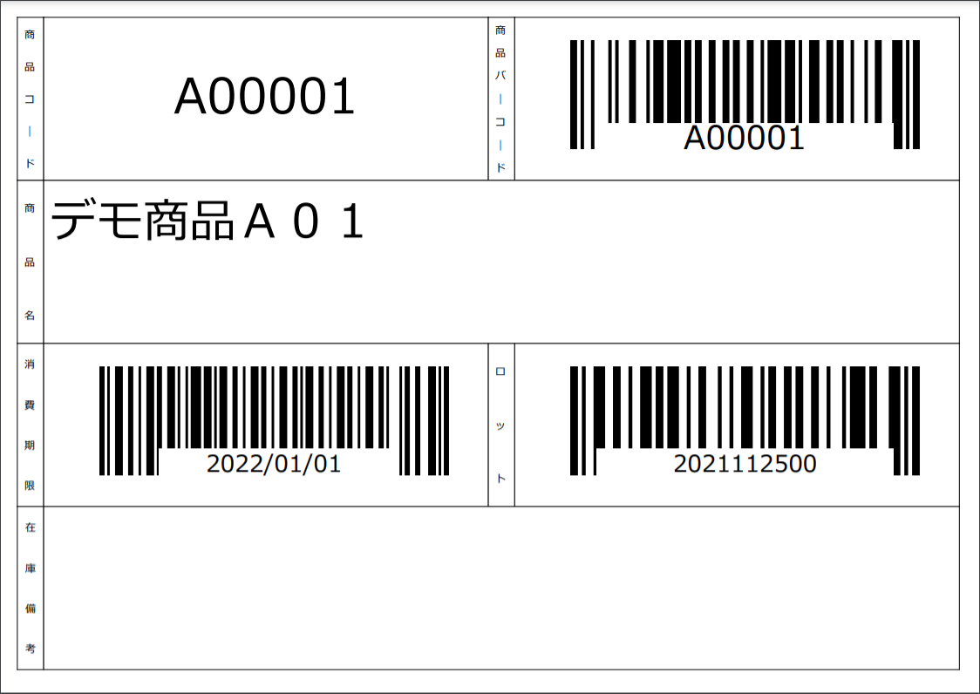
ざ

